铭创优
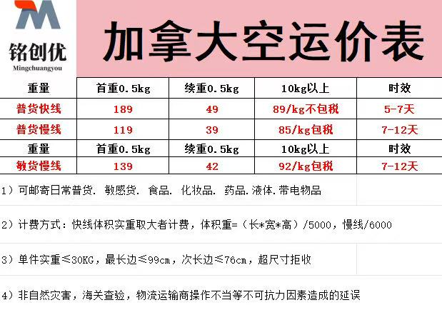
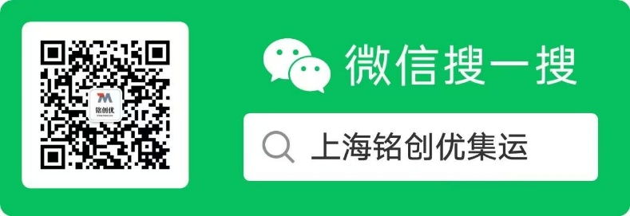
收货人：李婉婷转 微信名
电话：18321541536
邮编：518100
地址广东省深圳市宝安区福海街道富桥工业区三区A2栋101上海铭创优集运

陆港国际集运
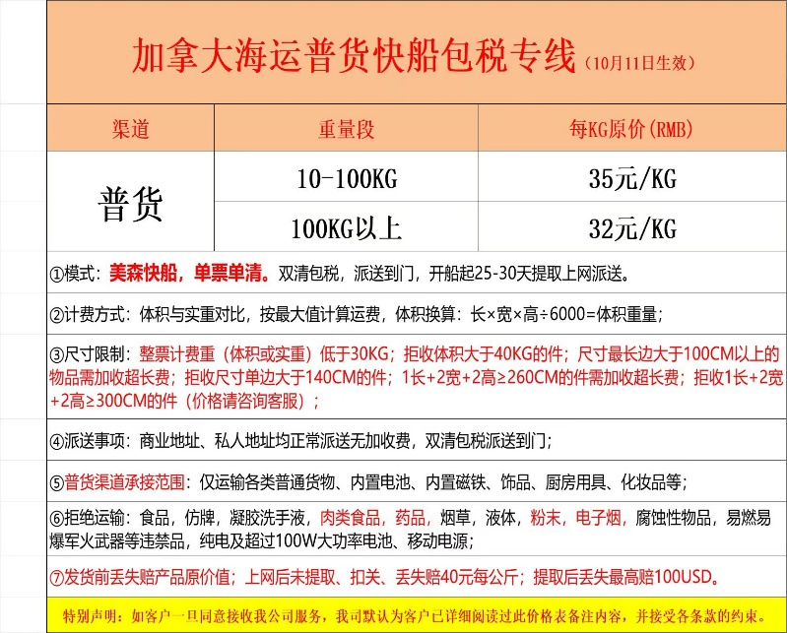
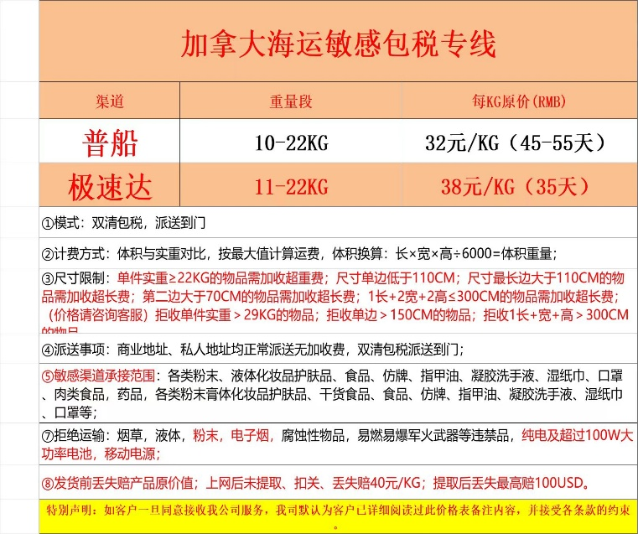
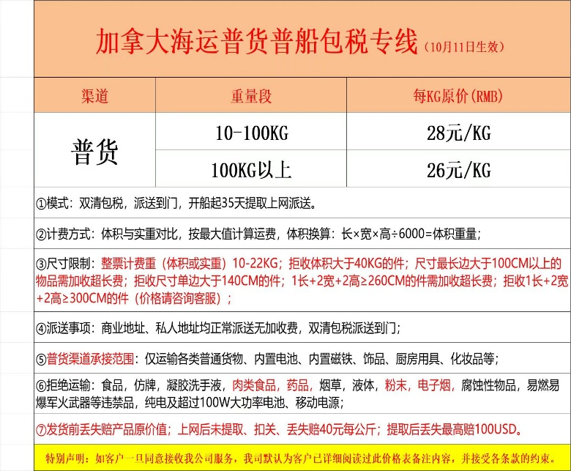
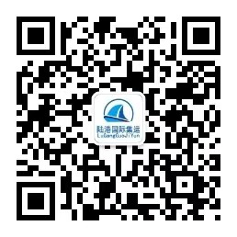
2024年1月16号起加拿大集运邮寄通知：

加拿大海运普货直邮快船线路 rmb34/kg ，6公斤起运（拒接任何敏感类物品）
所有包裹 去除多余包装整合打包 每人单独打包 ,全路线双清包税，派送到门！
海运仓库地址：
新仓库地址如下：
深圳市宝安区沙井南环路海滨华城众德松福商务中心一楼1-126号A108国际仓
收件人：文馨转您微信名
手机号:15274888255
邮政编码：518125
📌快船普货请注意以下几点📌：
计费方式:体积与实重对比按最大值计算运费,体积换算:长*宽*高÷6000 按1公斤进位
尺寸要求:尺寸最长边不超110CM,第二长边不可超70CM，三边尺寸不能超出200CM （尺寸超标请联系海运公司在群里的客服）
承按范围:各类普通货物如：非知名品牌衣服、饰品, 塑料制品！具体请咨询群内客服! （拒接任何敏感类物品）
海运敏货快船直邮线路 rmb38/kg ，10公斤起运（具体类别会放群里一张图片）

加拿大海运货直邮普船线路 rmb28/kg ，10公斤起运（拒接任何敏感类物品）
所有包裹 去除多余包装整合打包 每人单独打包 ,全路线双清包税，派送到门！
海运仓库地址：
新仓库地址如下：
深圳市宝安区沙井南环路海滨华城众德松福商务中心一楼1-126号A108国际仓
收件人：文馨转您微信名
手机号:15274888255
邮政编码：518125
📌普货请注意以下几点📌：
计费方式:体积与实重对比按最大值计算运费,体积换算:长*宽*高÷6000 按1公斤进位
尺寸要求:尺寸最长边不超110CM,第二长边不可超70CM，三边尺寸不能超出200CM （尺寸超标请联系海运公司在群里的客服）
承按范围:各类普通货物如：非知名品牌衣服、饰品, 塑料制品！具体请咨询群内客服! （拒接任何敏感类物品）

海运敏货直邮线路 rmb30/kg ，10公斤起运（具体类别会放群里一张图片）
所有包裹 去除多余包装整合打包 每人单独打包 ,全路线双清包税，派送到门！
海运仓库地址：
新仓库地址如下：
深圳市宝安区沙井南环路海滨华城众德松福商务中心一楼1-126号A108国际仓
收件人：文馨转您微信名
手机号:15274888255
邮政编码：518125
计费方式:体积与实重对比按最大值计算运费,体积换算:长*宽*高÷6000 按1公斤进位
尺寸要求:尺寸最长边不超110CM,第二长边不可超70CM，三边尺寸不能超出220CM （尺寸超标请联系海运公司在群里的客服）
承受范围:书本、 各类敏感货物如：食品（化妆品、液体(化妆品相关的)、品牌 、口罩、药品、带电物 具体请咨询群内客服!
备注：所有敏感物品均有1-3%的扣货机率，发货前丢失赔产品原价值；上网后未提取、扣关、丢失赔40元/KG；提取后丢失最高赔100USD！
特别声明：如客户一旦同意接收我公司服务，我司默认为客户已详细阅读过此价格表备注内容，并接受各条款的约束。
注：公司规定，包裹上网后，客户需付邮寄费，谢谢
注：麻烦大家在客服发确认打包图片的时候 认真核对 如果打包有遗漏 请马上联系客服 并提供物流单号！！！并且在收到海运包裹之后 建议但第一时间 拆箱 并同时录下拆包视频以方便核对 如果发现有缺货漏发 麻烦第一时间联系我或者客服 缺货漏发的处理期限为包裹签收的10 天内 超期概不处理！！！
拒绝运输产品:赌博工具、白色粉末 枪械等违禁品等。 （敏感 类有1-3%的扣货风险，发货前丢失赔产品原价值；上网后未提取、扣关、丢失赔40元/KG；提取后丢失最高赔100USD！）
❗❗注： 小件家具 或者大件家具 灯具如需拼邮 可以联系客服拼立方客服会给出家具普货立方价格！（2立方起运）
‼‼我司将在客户申请打包后对所有包裹进行整合打包，并对包裹内物品进行详细检查以确保大家物品的安全！！
请大家务必检查核对🈲 发清单，严禁夹带以及在包裹中私藏任何违禁品！！！如果检查复核过程中发现自己的包裹中 误发的违禁品请联系客服私信单号我们可以提前处理！！
‼‼如因个人夹带或者在包裹私藏违禁品冲关导致任何后果我司将对客户追究法律责任！！！以及承担经济赔偿！！！
‼严禁夹带以及私藏任何违禁品！
海运参与方式：
1、请大家在公众号预报快递单号填写单号， 请务必核实确认单号正确，包裹到駏后即可在公众号申请打包。
2、申请打包后由客户把自己申请打包订单号在群里告知我，勿需等！
3、发货后会将大家的费用清单发到群里 确认无误 大家就可以坐等收货了
麻烦大家关闭隐私发货 您设置了隐私发货 我们就看不到收件人信息 容易出现漏包 丢货的问题！
4、随时邮寄，自己所有包裹全部到駏后申请打包即可！随到随发走！

